Esileht
AS LHV Group
2016-03-31

AS LHV Group on suurim kodumaine finantsgrupp ja kapitali pakkuja Eestis. LHV on loodud 1999. aastal pikaajalise investeerimis- ja ettevõtluskogemusega inimeste poolt. LHV esindused asuvad Tallinnas, Tartus, Riias ja Vilniuses. LHV-s töötab üle 320 inimese. AS-i LHV Group peamisteks tütarettevõteteks on AS LHV Pank ja AS LHV Varahaldus. LHV pangal koos tütarettevõttega on üle 119 000 kliendi ja LHV pensionifondidel on üle 149 000 kliendi. UAB Mokilizingasel on üle 97 000 kliendi ning finantsgrupil kokku on üle 333 000 kliendi.

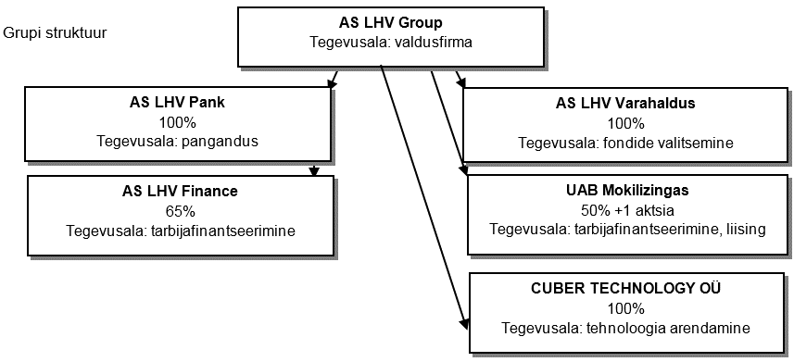

Strateegiasuunad
LHV missioon on aidata luua kohalikku kapitali ning toetada kohaliku ettevõtluse arengut.
LHV väärtused on: lihtne, toetav, tulemuslik.
LHV keskendub ettevõtliku meelelaadiga aktiivsetele ja iseseisvatele klientidele. Eraklientidele pakub LHV peamiselt raha hoidmise ja kasvatamise teenuseid. Äriklientidele pakub LHV paindlikku ja sobivat finantseerimist ning igapäevaste rahaasjade korraldamist.
Aktsionärid
AS-il LHV Group on 23 356 005 lihtaktsiat, mille nimiväärtus on 1 euro.
Grupil oli 31.03.2016. a. seisuga koku 272 aktsionäri:
12 962 004 aktsiat (55,5%) kuulus nõukogu ja juhatuse liikmetele ning nendega seotud isikutele
9 604 178 aktsiat (41,1%) kuulus Eesti ettevõtjatele ja investoritele ning nendega seotud isikutele
789 823 aktsiat (3,4%) kuulus LHV praegustele ja endistele töötajatele ning nendega seotud isikutele
Lõpetatud tegevused
Faktiraamatus esitatud finantsnäitajad ei pruugi kokku langeda vahearuandes esitatuga, kuna sisaldavad ka lõpetatud tegevuste finantsnäitajaid.

